案例
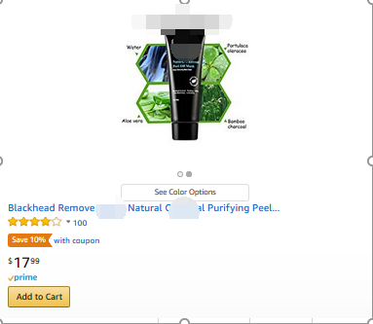
案例1
Dealnews
Date | Deal Duration | Units | Sales | SP spent | SP spent before
3/2-3/3 | 24 hours | 289 | $3,175.00 | $66.00 | $38.44
3/19-3/20 | 24 hours | 631 | $6,914.00 | $63.00 | $53.14

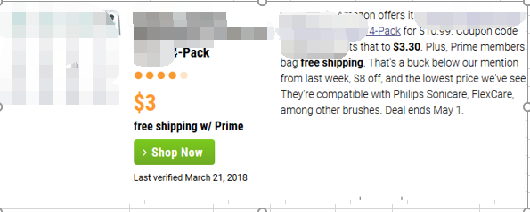
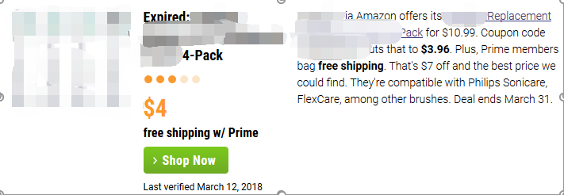

案例2
Facebook 以及小deals网站结合连续3天
结果：
Before：单天销量1-3个unit，session=10-30
活动期间：单天总销量45/65/72 unit，连续三天，SP spending翻倍去到60刀/天，coupon设置exclusive 10% off
After：单天销量15-20个unit，最核心关键词从第三页上到第一页中部

